Sheet2
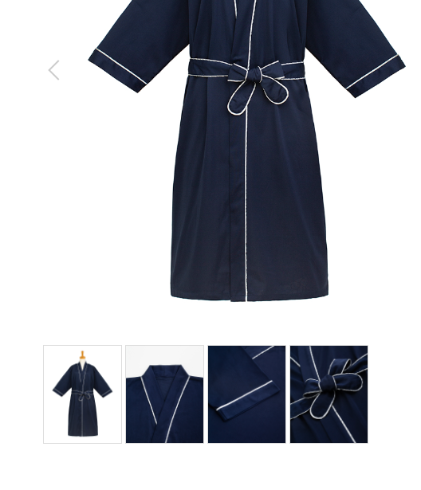
患者衣
製品番号: | GS-HW002
分類 | HOSPITAL PAITIENT WEAR患者衣
素材： | ポリエステル65％/ 綿35％

 | 裤子细节图按照你的观点裁一下
 | 细节图，主图颜色调成一致

